PA19 GFPJ
NE MODIFIEZ QUE LES CASES SURLIGNEES EN JAUNE
 | RAPPORT DE PESEE DU |  |  | 2018-02-15
Aéronef concerné: PIPER PA 19 / F-GFPJ
Masse maxi 681 kg
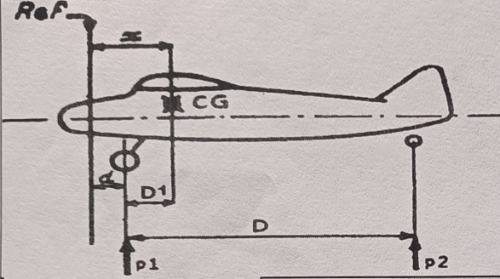
 |  | Mise à niveau: | Plombage vertical au repère
 |  | Référence: | Bord d'attaque de l'aile
 |  | d = (m) | 0.069
 |  | D = (m) | 5.1
 |  | Distance du C.G | Formule | Résultat
 |  | aux roues principales | D1 = [( p2 x D ) / M] | 0.329
 |  | à la référence | X = d+D1 | 0.398
CORRECTION | Masse(kg) | Moment | Masse à vide (Kg)
Masse mesurée | 449 | 178.881 | Position | Masse nette (Kg)
 |  |  | Roue Gauche | 210.5
Carburant Ailes | 0 | 0.000 | Roue Droite | 209.5
 |  |  | Roue Arrière (P2) | 29
Masse à vide corrigée | 449 | 178.881 | Masse mesurée | 449
 | Litres | Masse (kg) | Bras de levier (m) | Moment (m.kg)
Avion vide |  | 449.000 | 0.398 | 178.881
Pilote (place AV) |  | 77.000 | 0.280 | 21.560
Passager (place AR) |  | 60.000 | 0.940 | 56.400
Bagages |  | 0.000 | 1.450 | 0.000
Carburant | 130 | 93.600 | 0.609 | 57.002
Total départ |  | 679.600 | 0.462 | 313.843

 | <== Centrage AV |  |  |  | Avion vide
0.290 | 500.000 kg | 0.462 | 680 kg
0.290 | 540.000 kg
0.350 | 681.000 kg
0.530 | 681.000 kg
0.530 | 500.000 kg

Visa: |  | Pesée Précédente: | 2013-02-15 | 450.0Kg
(limites d'impression)
Attention : les pesées ne sont pas toujours faîtes dans les mêmes conditions
Ici l'avion "vide" ne contient que ses instruments et son huile, pas d'essence.

Pour éviter la destruction intempestive des formules, cette feuille est "protégée"
Pour supprimer cette protection faire : "Outils", "Protection", "Ôter la protection de la feuille"

 | Zone de travail ; ne pas toucher
 | zones à saisir
 |  | Bras de levier | Masse
 | Avion type | PIPER PA 19
 | Avion immat | F-GFPJ
 | Date pesée | 2018-02-15
 | N° série
 | Niveau | Plombage vertical au repère
 | Réf | Bord d'attaque de l'aile
 | d | 0.069
 | D | 5.1
 | Roue G | 210.5
 | Roue D | 209.5
 | Roue AR | 29
Pesée | Ex Pesée
 | AV bas | 0.290 | 500.000 kg
 | AV haut | 0.290 | 540.000 kg
 | MOYEN | 0.350 | 681.000 kg
 | AR haut | 0.530 | 681.000 kg
 | AR bas | 0.530 | 500.000 kg
 | Calcul | 0.462 | 680 kg
 | Poids max |  | 681 kg
 | Pilote AV | 0.28
 | Passager AR | 0.940
 | Bagages | 1.450
 | Essence | 0.609

